FT11203送货单
汭 珩 发 货 清 单

 |  |  | Shipping Date 发货日期: | 2026-01-23
 |  |  | 快递单号: | SF1566480790770

ORDER NR | Item Code | ARTICLE | Colour | Size | Order Qty | Back-up Qty | Total Qty | Carton #/Total | Net Weight (kg) | Gross Weight (kg) | REMARK
订单号 | 产品型号 | 款号 | 颜色 | 尺码 | 订单数 | 备品数 | 实发数量 | 总箱数\箱号 | 净重（公斤) | 毛重（公斤) | 备注
FT11203 | Minnie Mouse Heat seal | 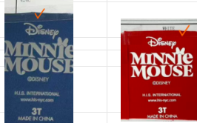 | 424C | 2T | 1680 | 160 | 1840 | 2号-1号 | 10.6kg | 10.14kg | 40*27.5*30CM
 |  |  |  | 3T | 1680 | 160 | 1840
 |  |  |  | 4T | 1680 | 160 | 1840
 |  |  | WHITE | 2T | 1680 | 108 | 1788
 |  |  |  | 3T | 1680 | 108 | 1788
 |  |  |  | 4T | 1680 | 108 | 1788
 | Minnie Mouse Heat seal |  | 424C | 4 | 210 | 30 | 240
 |  |  |  | 5 | 420 | 80 | 500
 |  |  |  | 6 | 420 | 80 | 500
 |  |  |  | 7 | 210 | 30 | 240
 |  |  | WHITE | 4 | 210 | 45 | 255
 |  |  |  | 5 | 420 | 36 | 456
 |  |  |  | 6 | 420 | 36 | 456
 |  |  |  | 7 | 210 | 45 | 255
 | Stitch Heat seal | 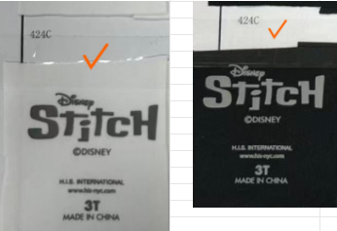 | 424C加升华 | 4 | 420 | 80 | 500 | 2-2号箱 | 5.26kg | 4.9kg | 34.5*25.5*20CM
 |  |  |  | 5 | 840 | 60 | 900
 |  |  |  | 6 | 840 | 60 | 900
 |  |  |  | 7 | 420 | 180 | 600
 |  |  | 424C不加升华 | 4 | 420 | 20 | 440
 |  |  |  | 5 | 840 | 60 | 900
 |  |  |  | 6 | 840 | 60 | 900
 |  |  |  | 7 | 420 | 20 | 440
 | Stitch Heat seal | 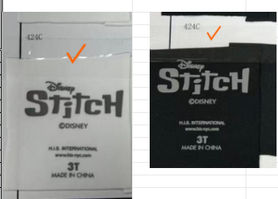 | 424C加升华 | 7 | 420 | 80 | 500
 |  |  |  | 8 | 840 | 60 | 900
 |  |  |  | 10 | 840 | 60 | 900
 |  |  |  | 12 | 420 | 80 | 500
 |  |  | 424C不加升华 | 7 | 420 | 20 | 440
 |  |  |  | 8 | 840 | 40 | 880
 |  |  |  | 10 | 840 | 40 | 880
 |  |  |  | 12 | 420 | 20 | 440

箱贴
Factory name (工厂名称)
PO. Number(订单号) | FT11203
Product Code.(产品编号) | Minnie Mouse Heat seal 热转印标 | Carton No.(箱号):
Inner Packages(包装方式） | 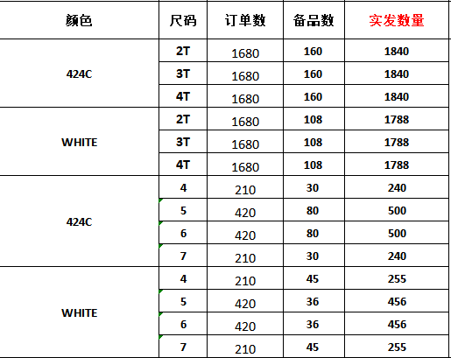 | 2-1
Carton Dimension（箱规） | 40*27.5*30cm
Gross Weight（毛重） | 10.14kg
Net Weight（净重） | 10.6kg
Remark（备注）

Factory name (工厂名称)
PO. Number(订单号) | FT11203
Product Code.(产品编号) | Stitch Heat seal 热转印标 | Carton No.(箱号):
Inner Packages(包装方式） | 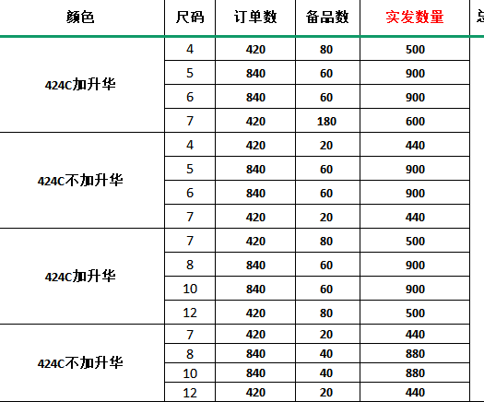 | 2-2号
Carton Dimension（箱规） | 34.5*25.5*20CM
Gross Weight（毛重） | 4.9kg
Net Weight（净重） | 5.26kg
Remark（备注）

